关系图
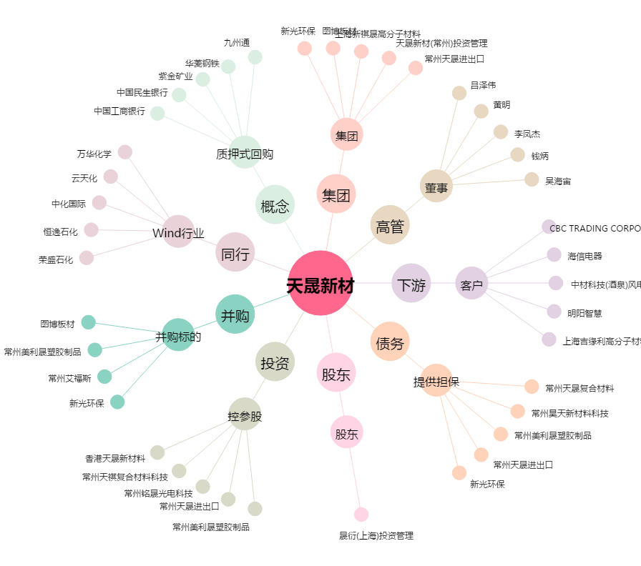
天晟新材[300169.SZ] - 关系概览图

